Plan3
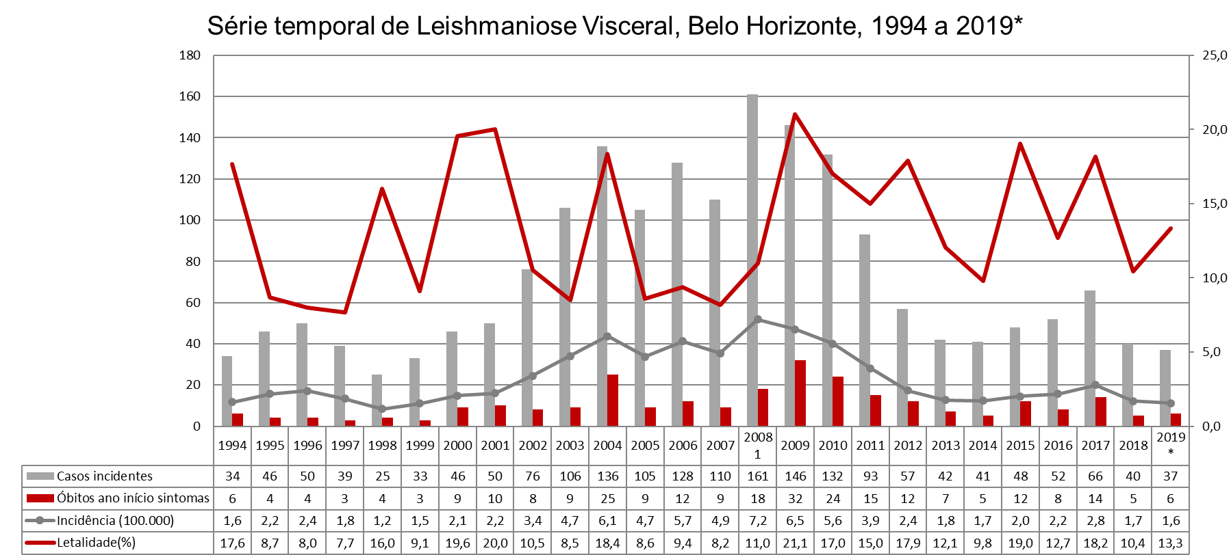

 | Nº de casos de Leishmaniose Visceral por Regional de Saúde e ano de ocorrência. Belo Horizonte, 2008 a 2019.
 | REGIONAL | 2008 | 2009 | 2010 | 2011 | 2012 | 2013 | 2014 | 2015 | 2016 | 2017 | 2018 | 2019*
 |  | Casos | Casos | Casos | Casos | Casos | Casos | Casos | Casos | Casos | Casos | Casos | Casos
 | Barreiro | 11 | 13 | 18 | 10 | 6 | 5 | 3 | 7 | 6 | 8 | 1 | 3
 | Centro Sul | 8 | 7 | 2 | 6 | 2 | 2 | 2 | 4 | 6 | 1 | 3
 | Leste | 15 | 9 | 14 | 12 | 9 | 8 | 3 | 6 | 2 | 1 | 7 | 3
 | Nordeste | 42 | 16 | 27 | 11 | 7 | 5 | 7 | 6 | 10 | 14 | 7 | 6
 | Noroeste | 28 | 25 | 16 | 11 | 10 | 2 | 5 | 7 | 4 | 9 | 5 | 7
 | Norte | 13 | 19 | 11 | 10 | 7 | 2 | 6 | 5 | 6 | 9 | 8 | 3
 | Oeste | 9 | 16 | 15 | 7 | 5 | 6 | 4 | 1 | 1 | 6 | 3 | 3
 | Pampulha | 5 | 7 | 10 | 5 | 2 | 5 | 2 | 2 | 3 | 6 | 1 | 2
 | Venda Nova | 26 | 24 | 13 | 16 | 5 | 2 | 6 | 7 | 12 | 10 | 2 | 8
 | Ignorado | 4 | 10 | 6 | 5 | 4 | 5 | 3 | 3 | 2 | 2 | 3 | 2
 | Total | 161 | 146 | 132 | 93 | 57 | 42 | 41 | 48 | 52 | 66 | 40 | 37
 | Fonte:SISVE/SINAN-MS/GVIGE/GECOZ/DPSV/SMSA-PBH
 | * Dados preliminares
 | Atualização:12/02/2020

Fonte:SISVE/SINAN-MS/GVIGE/GECOZ/DPSV/SMSA-PBH
* Dados preliminares
** Considerados os casos prevalentes e óbitos segundo ano de início de sintomas para cálculo da letalidade, a partir ano de 2008.
Atualização:12/02/2020

